Лист1
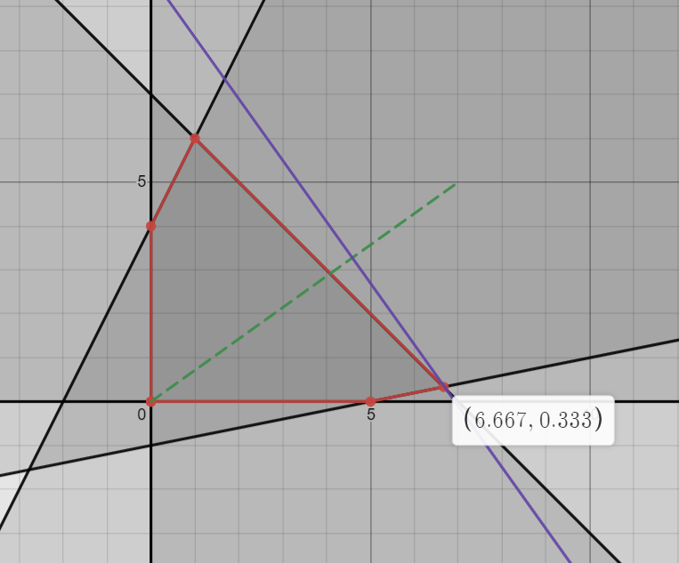
 | x1 | x2
нач. прибл | 6.6666666667 | 0.33333333333

 | 7 | 7
 | 5 | 5
 | -13 | 4
 | -6.6666666667 | 0
 | -0.33333333333 | 0

 | -7 | -5 | -48.333333333

